홍대개미(포스도입)
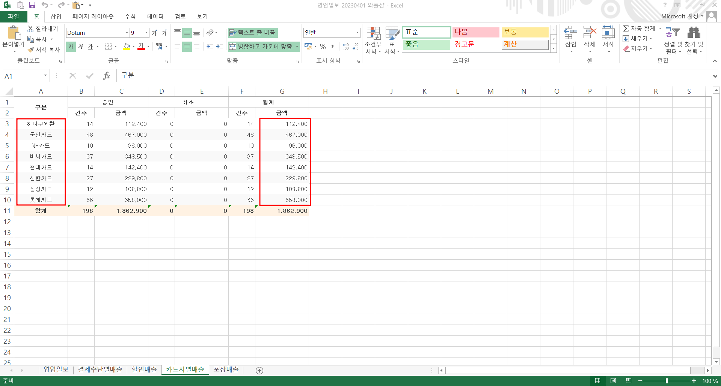
 | 홍대개미 청량리역사점 | 홍대개미 | 876-85-01534 | 001534
 |  |  |  |  |  |  |  |  |  |  |  | 1048656659 | 119948 | 033138 | 007072 | 037726 | 015419 | 072014 | 045602 | 054231
일 자 | 현금매출액 | 전자화폐 | 카드매출액 | 할인액 | 총매출액 | 입금기한 | 입금일 | 입금액 | 잔액 | 연체일 | 연체료 | 하나 | 위쳇페이 | KB국민 | NH농협 | 비씨 | 현대 | 신한 | 삼성 | 롯데 | 합계
2026-03-01 |  |  | - |  | - |  |  |  | - |  |  |  |  |  |  |  |  |  |  |  | -
2026-03-02 |  |  | - |  | - |  |  |  | - |  |  |  |  |  |  |  |  |  |  |  | -
2026-03-03 |  |  | - |  | - |  |  |  | - |  |  |  |  |  |  |  |  |  |  |  | -
2026-03-04 |  |  | - |  | - |  |  |  | - |  |  |  |  |  |  |  |  |  |  |  | -
2026-03-05 |  |  | - |  | - |  |  |  | - |  |  |  |  |  |  |  |  |  |  |  | -
2026-03-06 |  |  | - |  | - |  |  |  | - |  |  |  |  |  |  |  |  |  |  |  | -
2026-03-07 |  |  | - |  | - |  |  |  | - |  |  |  |  |  |  |  |  |  |  |  | -
2026-03-08 |  |  | - |  | - |  |  |  | - |  |  |  |  |  |  |  |  |  |  |  | -
2026-03-09 |  |  | - |  | - |  |  |  | - |  |  |  |  |  |  |  |  |  |  |  | -
2026-03-10 |  |  | - |  | - |  |  |  | - |  |  |  |  |  |  |  |  |  |  |  | -
2026-03-11 |  |  | - |  | - |  |  |  | - |  |  |  |  |  |  |  |  |  |  |  | -
2026-03-12 |  |  | - |  | - |  |  |  | - |  |  |  |  |  |  |  |  |  |  |  | -
2026-03-13 |  |  | - |  | - |  |  |  | - |  |  |  |  |  |  |  |  |  |  |  | -
2026-03-14 |  |  | - |  | - |  |  |  | - |  |  |  |  |  |  |  |  |  |  |  | -
2026-03-15 |  |  | - |  | - |  |  |  | - |  |  |  |  |  |  |  |  |  |  |  | -
2026-03-16 |  |  | - |  | - |  |  |  | - |  |  |  |  |  |  |  |  |  |  |  | -
2026-03-17 |  |  | - |  | - |  |  |  | - |  |  |  |  |  |  |  |  |  |  |  | -
2026-03-18 |  |  | - |  | - |  |  |  | - |  |  |  |  |  |  |  |  |  |  |  | -
2026-03-19 |  |  | - |  | - |  |  |  | - |  |  |  |  |  |  |  |  |  |  |  | -
2026-03-20 |  |  | - |  | - |  |  |  | - |  |  |  |  |  |  |  |  |  |  |  | -
2026-03-21 |  |  | - |  | - |  |  |  | - |  |  |  |  |  |  |  |  |  |  |  | -
2026-03-22 |  |  | - |  | - |  |  |  | - |  |  |  |  |  |  |  |  |  |  |  | -
2026-03-23 |  |  | - |  | - |  |  |  | - |  |  |  |  |  |  |  |  |  |  |  | -
2026-03-24 |  |  | - |  | - |  |  |  | - |  |  |  |  |  |  |  |  |  |  |  | -
2026-03-25 |  |  | - |  | - |  |  |  | - |  |  |  |  |  |  |  |  |  |  |  | -
2026-03-26 |  |  | - |  | - |  |  |  | - |  |  |  |  |  |  |  |  |  |  |  | -
2026-03-27 |  |  | - |  | - |  |  |  | - |  |  |  |  |  |  |  |  |  |  |  | -
2026-03-28 |  |  | - |  | - |  |  |  | - |  |  |  |  |  |  |  |  |  |  |  | -
2026-03-29 |  |  | - |  | - |  |  |  | - |  |  |  |  |  |  |  |  |  |  |  | -
2026-03-30 |  |  | - |  | - |  |  |  | - |  |  |  |  |  |  |  |  |  |  |  | -
2026-03-31 |  |  | - |  | - |  |  |  | - |  |  |  |  |  |  |  |  |  |  |  | -
합 계 | - | - | - | - | - | - | - | - | - |  | - | - | - | - | - | - | - | - | - | - | -

25.09.18~27.08.31 |  | 16.50%
27.09.01~28.08.31 |  | 17.50%
 |  | 단, 영업 개시 1년 후 1년 월평균 임대료의 70%로 재설정
수수료율 | 16.50% | 최소 |  | 임대을매출 | - | 임대을매출원가 | -
임대료 | - | 9,000,000 |  | 임대을매출원가 | - | 임대을매출_할인 | -
VAT | - | 900,000 |  |  |  | 임대을매출_수수료 | -
합계 | - | 9,900,000 |  |  |  | 예수부가세 | -
 |  |  |  |  |  | 미지급금 | -
매출원가 | - |  |  |  |  | 미수금 | -
할인 | - |  |  |  | - |  | -
미지급금 | -

* 당사 카드 단말기 사용 (국민 004-01-0415258 계좌)
* 상품대지급일 (익월 10일까지) - 카드매출금에서 수수료 제외 후 입금

